TDB 2
Les délicieuses goûtées du Dimanche
FOOD
BY
 |  |  |  |  |  | 0:01:06
 | Ravi Dikatsou | Caissier:


2025-03-31 | Caissier: | Précise |  |  |  |  | TOTAL | 25500 | 19,500 FCFA |  | Catégorie | Mode de Payement
Commandes en cours |  |  |  |  |  |  | Montant Reçu |  |  | Wave
NOM | TYPE | Qté | JUS | Qté | LIV/SURP
PIZZA MARGHARITE Moy | Viande | 3 | Fanta grénadine | 3 | Livraison |  | A ajouter
PIZZA ROYAL PM | Viande | 1 | Pressea | 1 | Surplace |  | Montant Rendu
PIZZA REINE PM | Viande | 3 | Bissap | 1 | Emporté |  | Reste
PIZZA ROYAL Moy | Viande | 3 | Fanta Passion | 3 | Surplace





 |  |  |  |  |  |  |  |  |  |  |  |  | 0:00:00 | En Ligne

mytquare
my Timesquare

Arrivé
Départ
3:51:28
3:52:55 | 14:02:49
3:59:41
4:04:58
4:13:42
Pause
Reprendre
4:41:10
22:43:20
22:43:38

PIZZERIA
FOOD
BY
RAVI.D

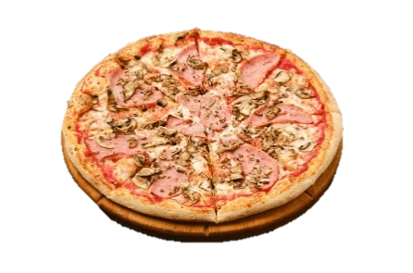 |  |  | PIZZERIA |  |  |  |  | 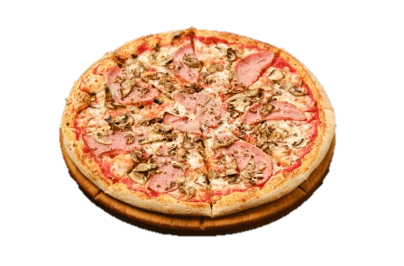
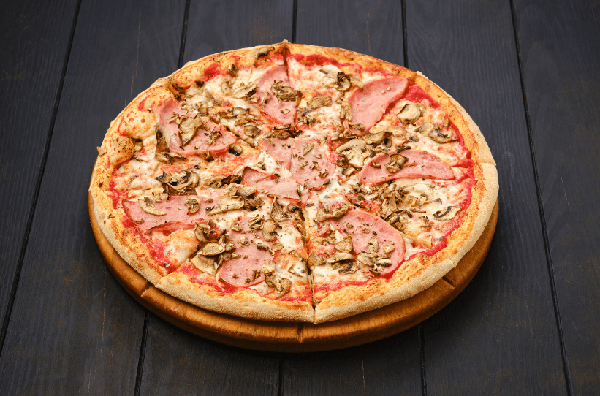

 | MENU |  |  |  |  |  |  |  | PIZZA ROYAL Moy
 |  |  |  | Désignation |  | Qté | Prix U
 |  |  |  | Jour:
 | Description | Prix |  | Nom : PIZZA | ROYAL
 | PIZZA REINE |  |  | Type : | Viande
 | GM | 7,500 FCFA |  | Model : | Moy | 3 | 5,500 FCFA
 | Moy | 5,000 FCFA |  | Accompagnement : | Fanta Passion | 3 | 1,000 FCFA
 | PM | 2,500 FCFA |  | Emp/Surp : | Surplace |  | 0 FCFA

 | PIZZA ROYAL |  |  | TOTAL |  |  | 19,500 FCFA
 | GM | 9,000 FCFA
 | Moy | 5,500 FCFA
 | PM | 3,800 FCFA

 | PIZZA MARGHARITE
 | GM | 10,000 FCFA
 | Moy | 5,000 FCFA
 | PM | 3,500 FCFA

